Лист1
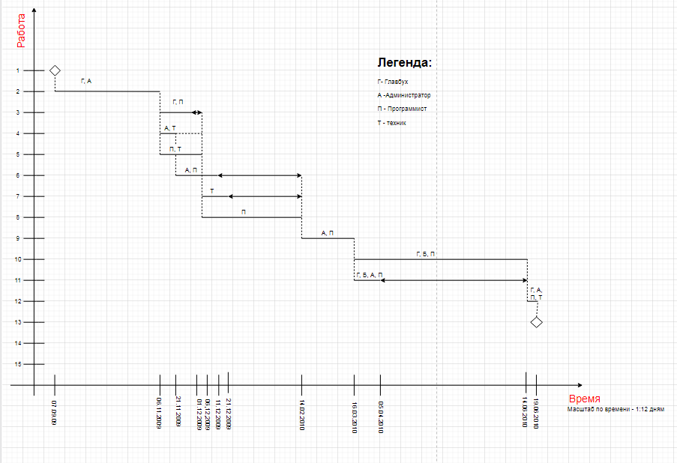
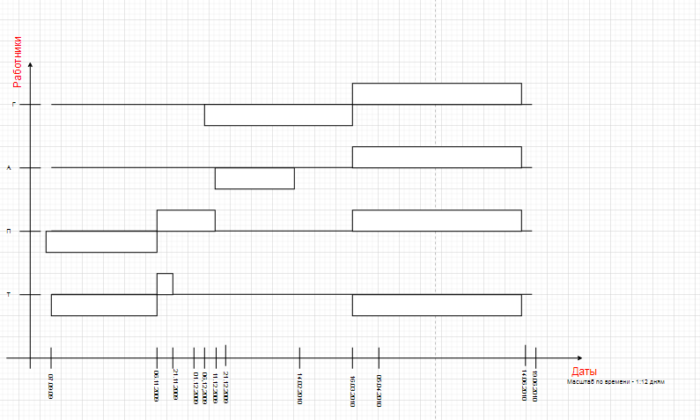
Предшеств. |  | Планируемая работа
№ | Окончание | № | Начало | Дней | Окончание
- | - | 1 | 2009-09-07 | 0 | 2009-09-07
1 | 2009-09-07 | 2 | 2009-09-07 | 60 | 2009-11-06
2 | 2009-11-06 | 3 | 2009-11-06 | 25 | 2009-12-01
2 | 2009-11-06 | 4 | 2009-11-06 | 15 | 2009-11-21
2 | 2009-11-06 | 5 | 2009-11-06 | 30 | 2009-12-06
4 | 2009-11-21 | 6 | 2009-11-21 | 20 | 2009-12-11
4 | 2009-11-21 | 7 | 2009-12-06 | 15 | 2009-12-21
5 | 2009-12-06
3 | 2009-12-01 | 8 | 2009-12-06 | 70 | 2010-02-14
5 | 2009-12-06
6 | 2009-12-11 | 9 | 2010-02-14 | 30 | 2010-03-16
7 | 2009-12-21
8 | 2010-02-14
9 | 2010-03-16 | 10 | 2010-03-16 | 90 | 2010-06-14
9 | 2010-03-16 | 11 | 2010-03-16 | 20 | 2010-04-05
10 | 2010-06-14 | 12 | 2010-06-14 | 5 | 2010-06-19
11 | 2010-04-05
12 | 2010-06-19 | 13 | 2010-06-19 | 0 | 2010-06-19
 |  |  |  |  |  | Диаграмма сделана с помощью ресурса https://app.diagrams.net/#G12cYpXaAerqwLXT1lNM4o7WrP3vMT3aWn

 |  |  |  |  |  | Главбух |  |  |  | Администратор |  |  |  | Программист |  |  |  | Техник
 |  |  |  |  |  | Даты | № | % |  | Даты | № | % |  | Даты | № | % |  | Даты | № | %
 |  |  |  |  |  | 28.09.09 – 7.10.09 | 3 | 50 | 100 | 28.09.09 – 7.10.09 | 3 | 50 | 100 | 28.09.09 – 7.10.09 | 3 | 50 | 100 | 28.09.09 – 7.10.09 | 3 | 50 | 100
 |  |  |  |  |  |  | 5 | 50 |  |  | 5 | 50 |  |  | 5 | 50 |  |  | 5 | 50
 |  |  |  |  |  | 7.10.09 – 19.10.09 | 5 | 50 | 100 | 7.10.09 – 19.10.09 | 5 | 50 | 100 | 7.10.09 – 19.10.09 | 5 | 50 | 100 | 7.10.09 – 19.10.09 | 5 | 50 | 100
 |  |  |  |  |  |  | 6 | 50 |  |  | 6 | 50 |  |  | 6 | 50 |  |  | 6 | 50
 |  |  |  |  |  | 19.10.09 – 26.10.09 | 6 | 50 | 100 | 19.10.09 – 26.10.09 | 6 | 50 | 100 | 19.10.09 – 26.10.09 | 6 | 50 | 100 | 19.10.09 – 26.10.09 | 6 | 50 | 100
 |  |  |  |  |  |  | 8 | 50 |  |  | 8 | 50 |  |  | 8 | 50 |  |  | 8 | 50
 |  |  |  |  |  | 26.10.09 – 19.11.09 | 8 | 50 | 50 | 26.10.09 – 19.11.09 | 8 | 50 | 50 | 26.10.09 – 19.11.09 | 8 | 50 | 50 | 26.10.09 – 19.11.09 | 8 | 50 | 50
 |  |  |  |  |  | 19.11.09 – 24.12.09 | 9 | 100 | 100 | 19.11.09 – 24.12.09 | 9 | 100 | 100 | 19.11.09 – 24.12.09 | 9 | 100 | 100 | 19.11.09 – 24.12.09 | 9 | 100 | 100
 |  |  |  |  |  | 24.12.09 – 15.02.10 | 10 | 100 | 200 | 24.12.09 – 15.02.10 | 10 | 100 | 200 | 24.12.09 – 15.02.10 | 10 | 100 | 200 | 24.12.09 – 15.02.10 | 10 | 100 | 200
 |  |  |  |  |  |  | 11 | 100 |  |  | 11 | 100 |  |  | 11 | 100 |  |  | 11 | 100
 |  |  |  |  |  | 15.02.10 – 2.03.10 | 10 | 100 | 100 | 15.02.10 – 2.03.10 | 10 | 100 | 100 | 15.02.10 – 2.03.10 | 10 | 100 | 100 | 15.02.10 – 2.03.10 | 10 | 100 | 100
 |  |  |  |  |  | 2.03.10 – 10.03.10 | 12 | 100 | 100 | 2.03.10 – 10.03.10 | 12 | 100 | 100 | 2.03.10 – 10.03.10 | 12 | 100 | 100 | 2.03.10 – 10.03.10 | 12 | 100 | 100

